勤怠情報一覧(管理者権限)
プロジェクト名 |  |  |  | システム名 |  |  | 画面レイアウト設計書 |  |  |  |  |  |  |  | 作成者 | 作成日 |  | 更新者 | 更新日
0 |  |  |  | LMS学習管理システム |  |  | 勤怠情報一覧(管理者権限) |  |  |  |  |  |  |  | 寺岡 | 2017-10-11 |  | 櫻井 | 2019-02-18

 | 画面イメージ
 |  | 検索条件

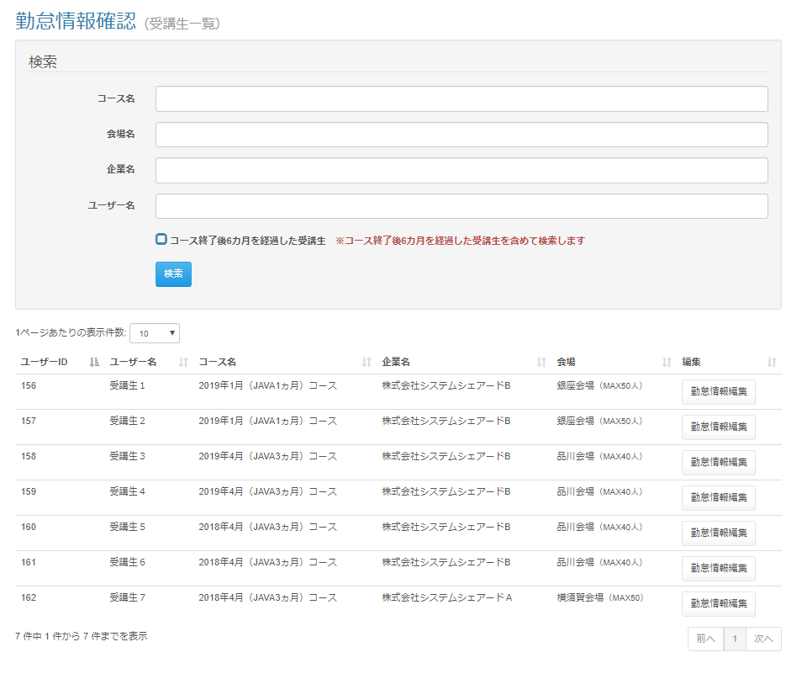

 | 出力仕様
 | No |  | 項目名 |  | データ元 |  |  |  |  |  |  |  | 備考
 |  |  |  |  | テーブル名 |  |  |  | フィールド
 | 検索条件
 | 1 |  | コース名 |  | m_course |  |  |  | course_name |  |  |  | データリスト
 | 2 |  | 会場名 |  | m_place |  |  |  | place_name |  |  |  | データリスト
 | 3 |  | 企業名 |  | m_company |  |  |  | company_name |  |  |  | データリスト
 | 4 |  | コース終了後{pastTime}を経過した受講生 |  | - |  |  |  | - |  |  |  | {pastTime}は設定ファイルから取得

 | 5 |  | ※コース終了後{pastTime}を経過した受講生を含めて検索します |  | - |  |  |  | - |  |  |  | {pastTime}は設定ファイルから取得

 | ユーザー一覧
 | 1 |  | ユーザーID |  | m_user |  |  |  | user_id
 | 2 |  | ユーザー名 |  | m_user |  |  |  | user_name
 | 3 |  | コース名 |  | m_course |  |  |  | course_name
 | 4 |  | 企業名 |  | m_company |  |  |  | company_name
 | 5 |  | 会場 |  | m_place |  |  |  | place_name |  |  |  | 会場名 + ( 会場備考 )
 |  |  |  |  | m_place |  |  |  | place_note

 | ◆『検索』ボタン押下時

 | 入力仕様
 | No |  | 項目名 | 物理名 |  | コントロール |  | 必須 |  | 桁数 | 最小値 | 最大値 |  | 属性 |  |  | 備考
 | 1 |  | コース名 | courseName |  | テキストボックス |  | - |  | - | - | - |  | /user/delete/bulk
 | 2 |  | 会場名 | placeName |  | テキストボックス |  | - |  | - | - | -
 | 3 |  | 企業名 | companyName |  | テキストボックス |  | - |  | - | - | -
 | 4 |  | ユーザー名 | userName |  | テキストボックス |  | - |  | - | - | -
 | 5 |  | コース終了後{pastTime}を経過した受講生 | pastStudentFlg |  | チェックボックス |  | - |  | - | - | - |  |  |  |  | チェック無（デフォルト）：コースの閉講日から{pastTime}を過ぎた受講生は検索しない チェック有：コースの閉講日から{pastTime}を過ぎた受講生を含めて検索する

 | 6 |  | 検索 | - |  | 送信ボタン |  | - |  | - | - | - |  | search

 | その他 入力仕様
 |  | なし

 | ◆『勤怠情報編集』ボタン押下時

勤怠情報一覧(企業担当者・育成担当者権限)
プロジェクト名 |  |  |  | システム名 |  |  | 画面レイアウト設計書 |  |  |  |  |  |  |  | 作成者 | 作成日 |  | 更新者 | 更新日
0 |  |  |  | LMS学習管理システム |  |  | 勤怠情報一覧(企業担当者・育成担当者権限) |  |  |  |  |  |  |  | 寺岡 | 2017-10-11 |  | 櫻井 | 2019-02-18

 | 画面イメージ
 |  | 検索条件
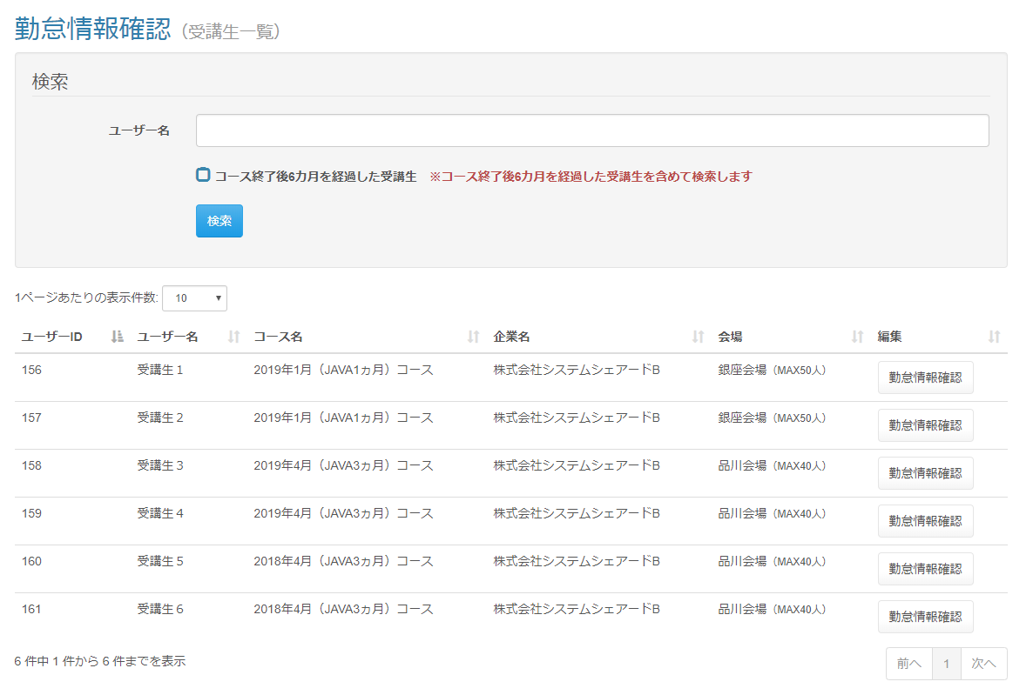

 | 出力仕様
 | No |  | 項目名 |  | データ元 |  |  |  |  |  |  |  | 備考
 |  |  |  |  | テーブル名 |  |  |  | フィールド
 | 検索条件
 | 1 |  | コース終了後{pastTime}を経過した受講生 |  | - |  |  |  | - |  |  |  | {pastTime}は設定ファイルから取得

 | 2 |  | ※コース終了後{pastTime}を経過した受講生を含めて検索します |  | - |  |  |  | - |  |  |  | {pastTime}は設定ファイルから取得

 | ユーザー一覧
 | 1 |  | ユーザーID |  | m_user |  |  |  | user_id
 | 2 |  | ユーザー名 |  | m_user |  |  |  | user_name
 | 3 |  | コース名 |  | m_course |  |  |  | course_name
 | 4 |  | 企業名 |  | m_company |  |  |  | company_name
 | 5 |  | 会場 |  | m_place |  |  |  | place_name |  |  |  | 会場名 + ( 会場備考 )
 |  |  |  |  | m_place |  |  |  | place_note

 | ◆『検索』ボタン押下時

 | 入力仕様
 | No |  | 項目名 | 物理名 |  | コントロール |  | 必須 |  | 桁数 | 最小値 | 最大値 |  | 属性 |  |  | 備考
 | 1 |  | ユーザー名 | userName |  | テキストボックス |  | - |  | - | - | -
 | 2 |  | コース終了後{pastTime}を経過した受講生 | pastStudentFlg |  | チェックボックス |  | - |  | - | - | - |  |  |  |  | チェック無（デフォルト）：コースの閉講日から{pastTime}を過ぎた受講生は検索しない チェック有：コースの閉講日から{pastTime}を過ぎた受講生を含めて検索する

 | 3 |  | 検索 | - |  | 送信ボタン |  | - |  | - | - | - |  | search

 | その他 入力仕様
 |  | なし

 | その他 仕様
 |  | 1. | 企業担当者と育成担当者は自社の受講生のみ、参照可能とする

 | ◆『勤怠情報確認』ボタン押下時

